Sayfa1
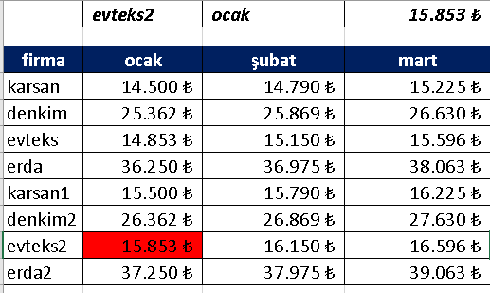
 | evteks2 | ocak | 15,853 ₺

firma | ocak | şubat | mart
karsan | 14,500 ₺ | 14,790 ₺ | 15,225 ₺
denkim | 25,362 ₺ | 25,869 ₺ | 26,630 ₺
evteks | 14,853 ₺ | 15,150 ₺ | 15,596 ₺
erda | 36,250 ₺ | 36,975 ₺ | 38,063 ₺
karsan1 | 15,500 ₺ | 15,790 ₺ | 16,225 ₺
denkim2 | 26,362 ₺ | 26,869 ₺ | 27,630 ₺
evteks2 | 15,853 ₺ | 16,150 ₺ | 16,596 ₺
erda2 | 37,250 ₺ | 37,975 ₺ | 39,063 ₺

